TELA DO SERVIÇO
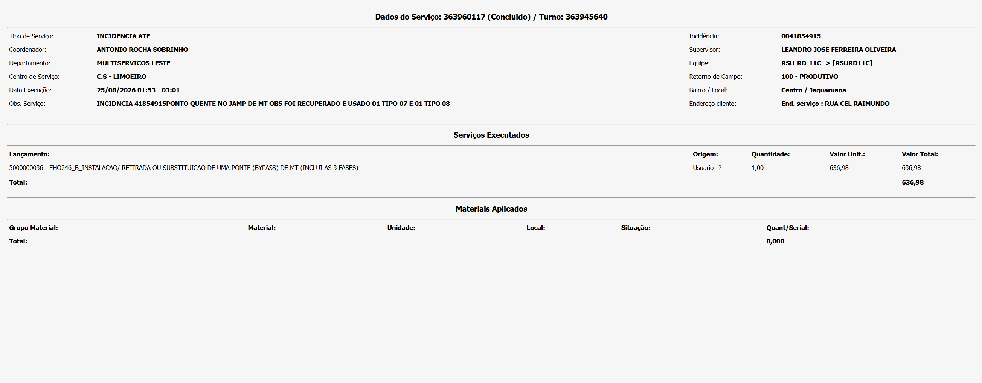

E MATERIAIS RETIRADOS

